表紙
 |  |  | 基本設計

 |  |  | アドオン設計書

 |  |  | 顧客 |  | 株式会社クラウン・パッケージ

 |  |  | プロジェクト名 |  | 基幹システム刷新PJ

 |  |  | 文書番号

 |  |  | Ｒｅｖ． |  | 1.00

 |  |  | 機密性区分 |  | 取扱注意（Ｃ）

 |  |  | システム名 |  | Webシステム |  |  |  |  | Ver. | 7.0.2

 |  |  | サブモジュール |  | MSBB_販売管理

 |  |  | 機能名 |  | FSC製品化チェックシート

 |  |  | 機能ID |  | MSBBRA040

 |  |  | 機能区分 |  | 帳票

 |  |  | 開発区分 |  | アドオン

 |  |  |  |  |  |  | 作成 |  | 最終更新 |  |  | ご確認
 |  |  |  |  |  |  | MDSOL

 |  |  |  |  |  |  | 2022-09-20

←コピペ箇所
文書番号 | 画面ID |  | 画面名 |  |  | Version |  |  | Revision

M7-US-1140 | MSBBRA040 |  | FSC製品化チェックシート |  |  | 1.0.0 |  |  | r01.00

←コピペ箇所
共通（元データ）
Webシステム |  | 文書名 |  |  | モジュールID |  |  | MS |  |  | モジュール名 |  | Webシステム |  | 文書番号 | Version | Rev.
 |  | 画面説明書 |  |  | ｻﾌﾞﾓｼﾞｭｰﾙID |  |  | MSBB |  |  | ｻﾌﾞﾓｼﾞｭｰﾙ名 |  | Web販売管理 |  | M7-US-1140 | 1.0.0 | r00.00
 |  | 表紙 |  |  | 表題 |  |  | MSBBRA040 |  |  | FSC製品化チェックシート
共通（リンク用）
Webシステム |  | 文書名 |  |  | モジュールID |  |  | MS |  |  | モジュール名 |  | Webシステム |  | 文書番号 | Version | Rev.
 |  | アドオン設計書 |  |  | ｻﾌﾞﾓｼﾞｭｰﾙID |  |  | MSBB |  |  | ｻﾌﾞﾓｼﾞｭｰﾙ名 |  | Web販売管理 |  | M7-US-1140 | 1.0.0 | r00.00
 |  | 表紙 |  |  | 表題 |  |  | MSBBRA040 |  |  | FSC製品化チェックシート

概要シート用
Webシステム |  |  |  | 文書名 |  |  |  |  |  | モジュールID |  |  | MS | モジュール名 |  |  |  | 文書番号 | Version | Rev.
 |  |  |  | アドオン設計書 |  |  |  |  |  | サブモジュールID |  |  | MSBB | サブモジュール名 |  |  |  | M7-US-1140 | 7.0.2 | 1.0
 |  |  |  | 表紙 |  |  |  |  |  | 表題 |  |  | MSBBRA040 | FSC製品化チェックシート

帳票イメージ
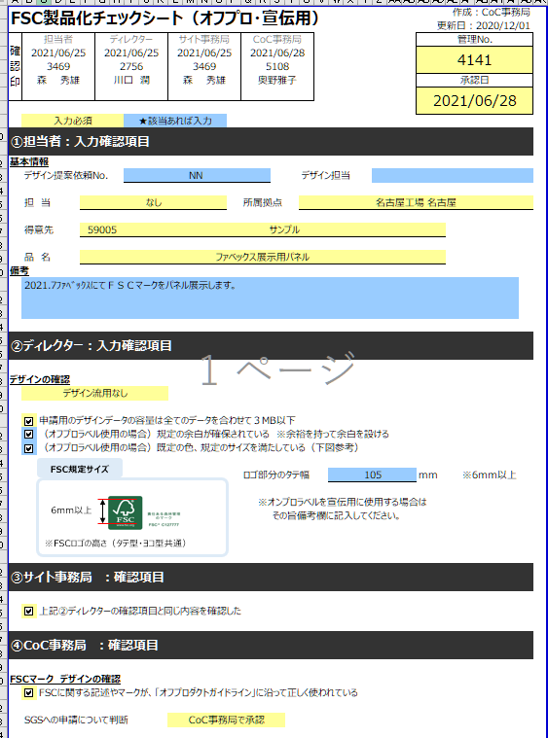
Webシステム |  | 文書名 | モジュールID | MS | モジュール名 | Webシステム | 文書番号 | Version | Rev.
 |  | アドオン設計書 | ｻﾌﾞﾓｼﾞｭｰﾙID | MSBB | ｻﾌﾞﾓｼﾞｭｰﾙ名 | Web販売管理 | M7-US-1140 | 7.0.2 | 1.0
 |  | 帳票イメージ | 表題 | MSBBRA040 | FSC製品化チェックシート

帳票イメージ

 | オンプロ製品
システム出力可能項目

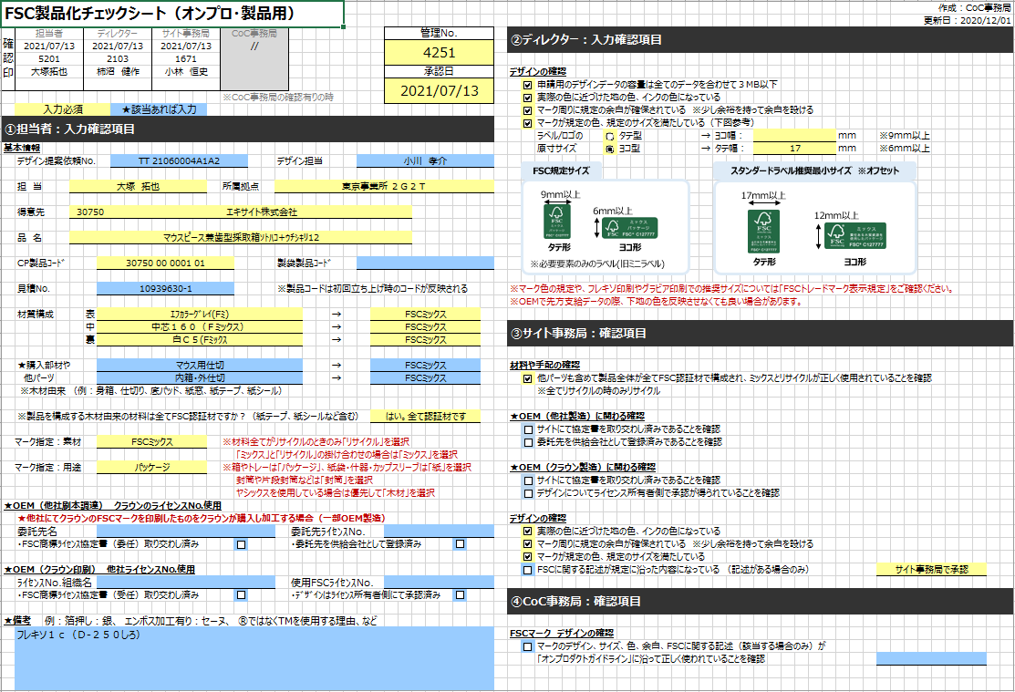
01
04
07
10
13
02
03
05
06
08
09
11
12
14
46
47
48
49
50
51
15
16
デザイン情報に関して
→ヒアリングシート(案件NO)より、取得することを想定
52
17
18

19
CP製品CDに関して
見積確定フロー時の出力となるため、製品コードは未決定
※製品CD採番後は、出力される
20
21
22

23
24
25
26
27
28
29
30
31
32
33
53

34
35
54
55
36
56
57

37
38
58
39
40
59
60
61
62
41
43
42
44

45
63
64

 | 製袋用

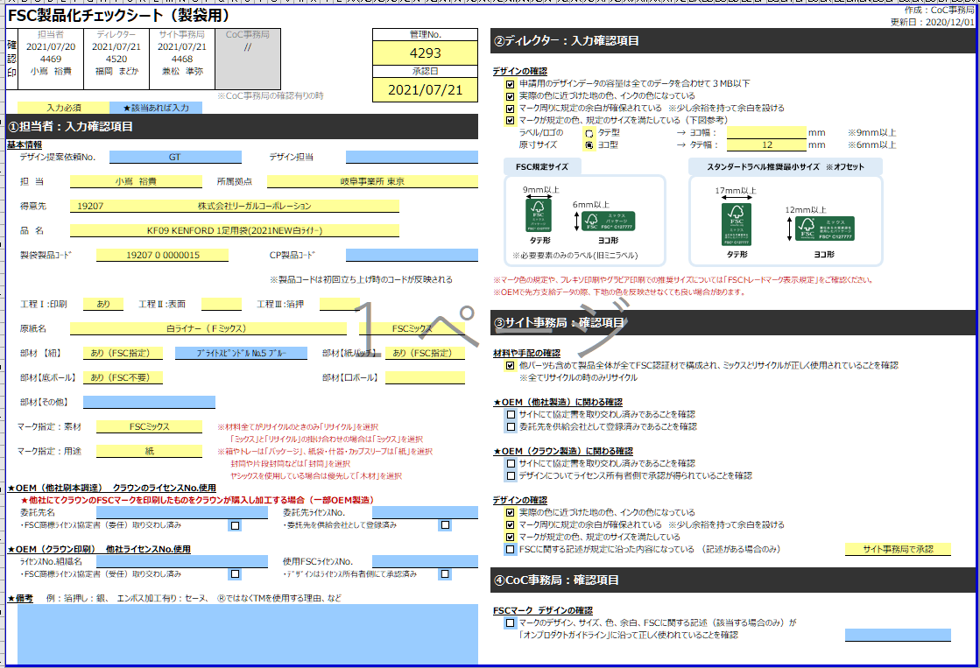

 | OEM購買品

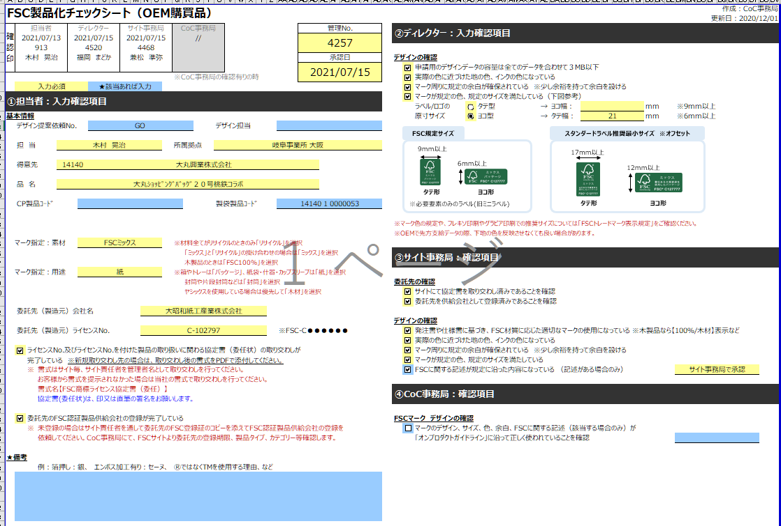

 | オフプロ宣伝用

項目説明
Webシステム |  | 文書名 |  |  |  | モジュールID | MS |  | モジュール名 | Webシステム |  | 文書番号 | Version | Rev.
 |  | アドオン設計書 |  |  |  | ｻﾌﾞﾓｼﾞｭｰﾙID | MSBB |  | ｻﾌﾞﾓｼﾞｭｰﾙ名 | Web販売管理 |  | M7-US-1140 | 7.0.2 | 1.0
 |  | 項目説明 |  |  |  | 表題 | MSBBRA040 |  | FSC製品化チェックシート

 | 共通項目エリア |  | 表示 | 最大 | 出力仕様 |  |  |  |  |  |  |  |  |  | O
 |  |  |  |  | テーブル名 |  |  | 項目名 |  | 備考
参照テーブル
 |  |  |  |  | WEB御見積書
 |  |  |  |  | WEB御見積書見積計算書 |  |  |  |  | WEB御見積書.御見積書NO = WEB御見積書見積計算書.御見積書NO
 |  |  |  |  | WEB見積計算書 |  |  |  |  | WEB御見積書見積計算書.見積計算書NO = WEB見積計算書.見積計算書NO
 |  |  |  |  | WEB取込先 |  |  |  |  | WEB御見積書.得意先CDより取得
 |  |  |  |  | 会社マスタ |  |  |  |  | WEB御見積書.担当者CDより所属する会社/部門情報を取得
 |  |  |  |  | 部門マスタ
 |  |  |  |  | 担当者マスタ |  |  |  |  | WEB御見積書.担当者CDより取得
 |  |  |  |  | ヒアリングシート |  |  |  |  | WEB見積計算書.案件NOより取得
明細
1 | 登録日 |  |  |  |  |  |  | 発行日
2 | 社員CD |  |  |  |  |  |  | 発行担当者 |  | ログインユーザーCD
3 | 社員名 |  |  |  |  |  |  | 発行担当者名 |  | ログインユーザー名
4 | ﾃﾞｨﾚｸﾀｰ更新日 |  |  |  |  |  |  |  |  | ディレクター入力にて反映
5 | ﾃﾞｨﾚｸﾀｰ入力者 |  |  |  |  |  |  |  |  | ディレクター入力にて反映
6 | 社員名 |  |  |  |  |  |  |  |  | ディレクター入力にて反映
7 | ｻｲﾄ 更新日 |  |  |  |  |  |  |  |  | サイト事務局入力にて反映
8 | ｻｲﾄ 入力者 |  |  |  |  |  |  |  |  | サイト事務局入力にて反映
9 | 社員名 |  |  |  |  |  |  |  |  | サイト事務局入力にて反映
10 | CoC 更新日 |  |  |  |  |  |  |  |  | CoC事務局にて反映
11 | CoC 入力者 |  |  |  |  |  |  |  |  | CoC事務局にて反映
12 | 社員名 |  |  |  |  |  |  |  |  | CoC事務局にて反映
13 | 管理№ |  |  |  | 御見積書 |  |  | FSC管理NO |  | ※WebFSC製品化チェックシート出力画面で自動採番
14 | 承認日 |  |  |  |  |  |  |  |  | サイト事務局にて反映

15 | ﾃﾞｻﾞｲﾝ提案依頼№ |  |  |  | ヒアリングシート |  |  | サンプル依頼ID
16 | デザイン担当 |  |  |  | ヒアリングシート |  |  | デザイン担当
17 | 担当 |  |  |  | 担当者マスタ |  |  | 担当者名
18 | 所属拠点 |  |  |  | 会社マスタ/部門マスタ |  |  | 事業所名
19 | 得意先 |  |  |  | WEB御見積書 |  |  | 得意先CD
 |  |  |  |  | WEB取引先マスタ |  |  | 得意先名
20 | 品名 |  |  |  | WEB見積計算書 |  |  | 品名1、品名2 |  | 御見積書に含まれる最初に取得できたWEB見積計算書データとなります。※代表
21 | CP製品CD |  |  |  | WEB見積計算書 |  |  | CP製品CD
22 | 製品CD |  |  |  |  |  |  |  |  |  |  |  |  |  |  | CP指摘 20221027 伊藤広 岐阜事業所での製品CDをセット
23 | 見積№ |  |  |  | WEB見積計算書 |  |  | WEB見積計算書NO |  |  |  |  |  |  |  |  | MDSOL 野村 2022/10/31 今回の新基幹システムでは、FSCの入力画面は存在せず、決定見積時のデータからFSC製品化チェックシートを出力することになります。
24 | 材質構成 表 |  |  |  | WEB見積計算書 |  |  | 表構成 |  | 表構成：原紙CD(表)、印刷CD(表)、ｴﾝﾎﾞｽCD(表) |  |  |  |  |  |  |  |  |  | 新基幹システムに無い項目は、手入力となります。
25 | 表FSC 材質名 |  |  |  | WEB見積計算書 |  |  | 表FSC 材質区分
26 | 材質構成 中 |  |  |  | WEB見積計算書 |  |  | 中構成 |  | 中構成：原紙CD(中)、印刷CD(中)、ｴﾝﾎﾞｽCD(中)
27 | 中FSC 材質名 |  |  |  | WEB見積計算書 |  |  | 中FSC 材質区分
28 | 材質構成 裏 |  |  |  | WEB見積計算書 |  |  | 裏構成 |  | 裏構成：原紙CD(裏)、印刷CD(裏)、ｴﾝﾎﾞｽCD(裏)
29 | 裏FSC 材質名 |  |  |  | WEB見積計算書 |  |  | 裏FSC 材質区分
以下は、手入力

30 | 購入部材他パーツ１ |  |  |  |  |  |  |  |  | 手入力とする
31 | 追加FSC 材質名１ |  |  |  |  |  |  |  |  | 手入力とする
32 | 購入部材他パーツ2 |  |  |  |  |  |  |  |  | 手入力とする
33 | 追加FSC 材質名2 |  |  |  |  |  |  |  |  | 手入力とする |  |  |  |  |  | CP指摘 20221027 伊藤広 製袋製品・OEM購買品・オフプロ宣伝関係の項目が抜けています。
34 | 材料由来確認 |  |  |  |  |  |  |  |  | 手入力とする |  |  |  |  |  |  |  |  | ・工程印刷 |  | ←製袋製品
35 | ﾏｰｸ指定:素材 |  |  |  |  |  |  |  |  | 手入力とする |  |  |  |  |  |  |  |  | ・工程印刷仕入先名 |  |  |  | ↓
36 | ﾏｰｸ指定:用途 |  |  |  |  |  |  |  |  | 手入力とする |  |  |  |  |  |  |  |  | ・工程表面加工
37 | OEM(他社刷本調達)委託先名 |  |  |  |  |  |  |  |  | 手入力とする |  |  |  |  |  |  |  |  | ・工程表面加工仕入先名
38 | OEM委託先ﾗｲｾﾝｽ№ |  |  |  |  |  |  |  |  | 手入力とする |  |  |  |  |  |  |  |  | ・工程箔押し
39 | 協定書委任 取り交わし確認 |  |  |  |  |  |  |  |  | 手入力とする |  |  |  |  |  |  |  |  | ・工程箔押し仕入先名
40 | 委託先供給会社 登録確認 |  |  |  |  |  |  |  |  | 手入力とする |  |  |  |  |  |  |  |  | ・ 部材 紐名称
41 | OEM(CP印刷)ﾗｲｾﾝｽ№組織名名 |  |  |  |  |  |  |  |  | 手入力とする |  |  |  |  |  |  |  |  | ・ 部材区分４：紐
42 | 使用FSCﾗｲｾﾝｽ№ |  |  |  |  |  |  |  |  | 手入力とする |  |  |  |  |  |  |  |  | ・ 部材区分３：紙パッチ
43 | 協定書委任 取り交わし確認 |  |  |  |  |  |  |  |  | 手入力とする |  |  |  |  |  |  |  |  | ・ 部材区分２：底ボール
44 | ﾗｲｾﾝｽ所有側 承認確認 |  |  |  |  |  |  |  |  | 手入力とする |  |  |  |  |  |  |  |  | ・ 部材区分１：口ボール ※クチボール
45 | 備考 |  |  |  |  |  |  |  |  | 手入力とする |  |  |  |  |  |  |  |  | ・ 部材その他
 | 工程印刷 |  |  |  |  |  |  |  |  | 手入力とする | 製袋製品 |  |  |  |  | MDSOL 野村 2022/10/31 追加しました。 |  |  |  |  |  |  |  | 20221104 伊藤広 問題無し
 | 工程印刷仕入先名 |  |  |  |  |  |  |  |  | 手入力とする | 製袋製品
 | 工程表面加工 |  |  |  |  |  |  |  |  | 手入力とする | 製袋製品
 | 工程表面加工仕入先名 |  |  |  |  |  |  |  |  | 手入力とする | 製袋製品
 | 工程箔押し |  |  |  |  |  |  |  |  | 手入力とする | 製袋製品
 | 工程箔押し仕入先名 |  |  |  |  |  |  |  |  | 手入力とする | 製袋製品
 | 部材紐名称 |  |  |  |  |  |  |  |  | 手入力とする | 製袋製品
 | 部材区分４：紐 |  |  |  |  |  |  |  |  | 手入力とする | 製袋製品
 | 部材区分３：紙パッチ |  |  |  |  |  |  |  |  | 手入力とする | 製袋製品
 | 部材区分２：底ボール |  |  |  |  |  |  |  |  | 手入力とする | 製袋製品
 | 部材区分１：口ボール ※クチボール |  |  |  |  |  |  |  |  | 手入力とする | 製袋製品
 | 部材その他 |  |  |  |  |  |  |  |  | 手入力とする | 製袋製品
46 | ディレクター入力:デザイン確認1 |  |  |  |  |  |  |  |  | 手入力とする
47 | ヾ :デザイン確認2 |  |  |  |  |  |  |  |  | 手入力とする
48 | ヾ :デザイン確認3 |  |  |  |  |  |  |  |  | 手入力とする
49 | ヾ :デザイン確認4 |  |  |  |  |  |  |  |  | 手入力とする |  |  |  |  |  |  |  | MDSOL 野村 2022/10/31 追加しました。 |  |  |  |  |  | 20221104 伊藤広 問題無し
50 | ヾ :ﾗﾍﾞﾙ/ﾛｺﾞの原寸ｻｲｽﾞ |  |  |  |  |  |  |  |  | 手入力とする |  |  |  |  |  |  |  |  | ・ディレクター入力：ディレクター流用 |  |  |  | オフプロ
51 | ヾ :マークの横幅 |  |  |  |  |  |  |  |  | 手入力とする
52 | ヾ :マークの縦幅 |  |  |  |  |  |  |  |  | 手入力とする
 | ヾ :ディレクター流用 |  |  |  |  |  |  |  |  | 手入力とする | オフプロ
53 | サイト事務局入力:材料手配確認 |  |  |  |  |  |  |  |  | 手入力とする
54 | ヾ :OEM(他社製造)確認1 |  |  |  |  |  |  |  |  | 手入力とする
55 | ヾ :OEM(他社製造)確認2 |  |  |  |  |  |  |  |  | 手入力とする
56 | ヾ :OEM(CP製造)確認1 |  |  |  |  |  |  |  |  | 手入力とする
57 | ヾ :OEM(CP製造)確認2 |  |  |  |  |  |  |  |  | 手入力とする
58 | ヾ :デザイン確認1 |  |  |  |  |  |  |  |  | 手入力とする
59 | ヾ :デザイン確認2 |  |  |  |  |  |  |  |  | 手入力とする
60 | ヾ :デザイン確認3 |  |  |  |  |  |  |  |  | 手入力とする
61 | ヾ :デザイン確認4 |  |  |  |  |  |  |  |  | 手入力とする |  |  |  |  |  |  |  | MDSOL 野村 2022/10/31 追加しました。 |  |  |  |  |  | 20221104 伊藤広 問題無し
 | ヾ :デザイン確認5 |  |  |  |  |  |  |  |  | 手入力とする | OEM |  |  |  |  |  |  |  | ・サイト：デザイン確認５ |  |  | OEM
 | ヾ :デザイン確認6 |  |  |  |  |  |  |  |  | 手入力とする | オフプロ |  |  |  |  |  |  |  | ・サイト：デザイン確認６ |  |  | オフプロ
62 | ヾ :承認 |  |  |  |  |  |  |  |  | 手入力とする |  |  |  |  |  |  |  |  | ・CoC：デザイン確認２ |  |  | オフプロ
63 | CoC事務局:デザイン確認 |  |  |  |  |  |  |  |  | 手入力とする
 | CoC事務局:デザイン確認2 |  |  |  |  |  |  |  |  | 手入力とする | オフプロ
64 | ヾ ：申請 |  |  |  |  |  |  |  |  | 手入力とする
65

処理概要
Webシステム |  |  |  | 文書名 | モジュールID | MS | モジュール名 |  | Webシステム | 文書番号 | Version | Rev.
 |  |  |  | アドオン設計書 | ｻﾌﾞﾓｼﾞｭｰﾙID | MSBB | ｻﾌﾞﾓｼﾞｭｰﾙ名 |  | Web販売管理 | M7-US-1140 | 7.0.2 | 1.0
 |  |  |  | 処理概要 | 表題 | MSBBRA040 | FSC製品化チェックシート

帳票出力（処理概要）
1 | 帳票出力（処理概要）

 |  | ■EXCELのひな型ファイルを読込み

 |  |  | 出力フォーマットで選択された、フォーマットをテンプレートとして開き、処理を開始する

 |  | ■EXCELデータ転送に関して
 |  |  | EXCELのひな型ファイルを読込み、必要データを転記し、ファイルダウンロードする
 |  |  | →現行と同様にレイアウト・DATAシートを用意し、システムからのデータ転送は、DATAシートに転送するようにする(レイアウトは、データシートを参照する)

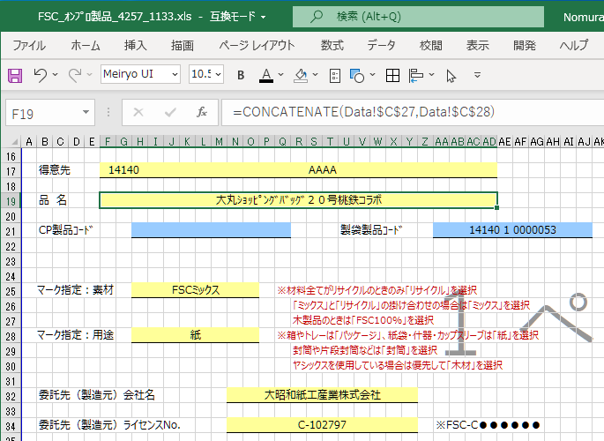
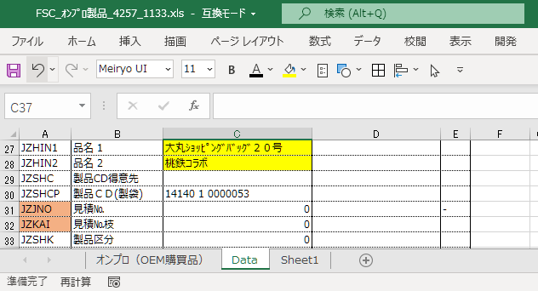

 |  |  |  |  |  |  |  | [DATA]シート

 |  |  | [レイアウト]シート

